상품제안서
샤오미 미밴드 10 스마트 밴드 워치 웨어러블 심박수 만보기 운동 시계 스포츠 러닝 런닝 | 상품코드: F31485

 |  |  |  |  |  |  | 02-412-0044 | www.easy1.co.kr
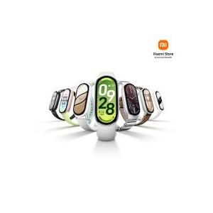

【상세/제작정보】

【인쇄/포장옵션】 | 인쇄불가 / 포장지포장

【공급단가】 | 수량 | 20~ | 50~ | 100~ | 300~ | 500~
*VAT별도 | 단가 | 54,500원 | 54,000원 | 53,500원 | 53,000원 | 52,500원

【상품 URL】 | https://dev.easy1.co.kr:443/src/goods_detail.php?gdno=31485

